(양식4) 실습장비 활용계획서
‣ 양식4 |  |  | 한이음 ICT멘토링 프로젝트 |  | 접수번호
5만원 이상 실습장비 활용 계획서

NO | 장비명 | 장비사진 |  | 신청장비 필요성 및 활용계획
1 | 인텔 에디슨 브레이크아웃보드 키트 (Intel® Edison Breakout Kit) | 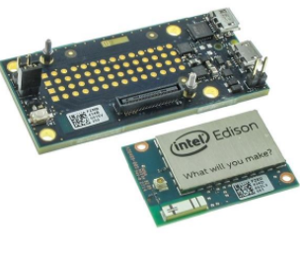 |  | 게이트웨이 제작용 보드

2 | 라즈베리파이3 + 공식케이스 + 아답터 + 방열판 |  |  | 스마트 가습기에 쓰일 보드 스마트 가습기는 습도 온도 센서와 부착되어 현재 온/습도에 따라 자동으로 가습기를 On/Off 한다. 또한 인터넷에서 날씨 정보를 파악하여 비가 오는 날씨도 관리 및 기상/수면 시간에 맞춰 자동으로 On/Off 한다.

3 | [신도리코] DP200 3D 프린터 PLA 리필카트리지 (색상:옐로우) | 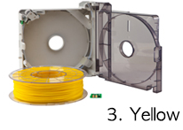 |  | 3D 프린터 리필 PLA 3D 프린터를 이용하여 출력하기 위한 PLA PLA만 따로 준비해가면 3D 프린터는 무료로 사용할 수 있다. 옐로우

4 | [신도리코] DP200 3D 프린터 PLA 리필카트리지 (색상:레드) | 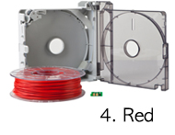 |  | 3D 프린터 리필 PLA 3D 프린터를 이용하여 출력하기 위한 PLA PLA만 따로 준비해가면 3D 프린터는 무료로 사용할 수 있다. 레드

5 | Arduino Mini 05 without Headers | 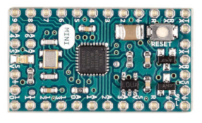 |  | 가스 및 먼지 검출기에 쓰일 보드

6 | 비글본 블랙, 블루투스 와이파이 탑재 | 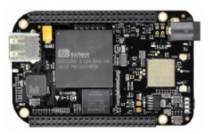 |  | 가스 및 먼지 검출기 센서와 결합 및 스마트 가스벨브 역할

7 | Grove 아두이노 멀티채널 가스센서 (Grove - Multichannel Gas Sensor)(일산화탄소, 이산화질소, 에탄올, 수소, 암모니아, 메탄, 프로판, 이소부탄) | 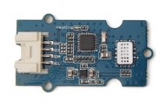 |  | 3개의 가스검출 소자를 제어하며, 3개의 가스를 동시에 측정할 수 있습니다. 가스 농도에 따라 모듈의 저항 변화를 통해 농도를 구하며, 이 센서는 일산화탄소(CO), 이산화질소(NO2), 암모니아(NH3)에 민감.

8

9

10

